Versie aanbesteding 2025
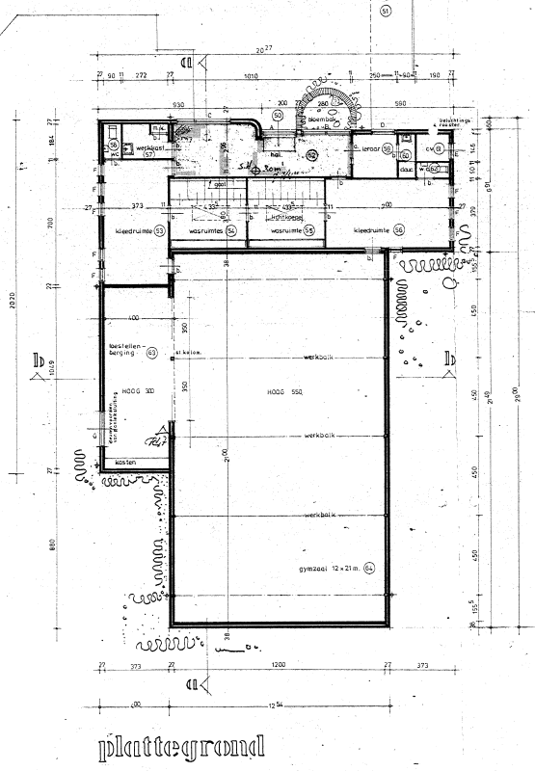
Bijlage … gymzaal Wamel - Overzicht t.b.v. aanbesteding schoonmaak juli 2026 |  |  |  |  |  |  |  |  | vJG18-11-2025
Nummer | Omschrijving | Oppervlakte (m2 bij benadering) | Geen werkzaamheden | Vloerafwerking (h = hard - z = zacht) | Frequentie - algehele schoonmaak | Frequentie - legen afvalbak | Glasbewassing | Taak op afroep (regie) | Toelichting
0 | Glasbewassing - buitenzijde |  |  |  |  |  | ca. 4x per jaar
1 | Entree | 25.0 |  | H | 1 | 1 | ca. 4x per jaar
2 | Kantoor | 6.3 |  | H | ca. 4x per jaar
3 | Opslag | 2.5 | X | H
4 | Cv-ruimte |  | X | H
5 | Werkkast |  |  | H | ca. 4x per jaar | 1
6 | Kleedruimte 1 | 26.6 |  | H | 1 | 1
6.1 | Toilet 1 | 1.7 |  | H | 1 | 1
6.2 | Doucheruimte 1 | 16.3 |  | H | 1
7 | Kleedruimte 2 | 26.1 |  | H | 1 | 1
7.1 | Toilet 2 | 2 |  | H | 1 | 1
7.2 | Doucheruimte 2 | 16.3 |  | H | 1
8 | Gymzaal | 252.0 |  | H | 1
8.1 | Toestelberging | 42.0 |  | H | ca. 4x per jaar
Frequentie = per week

Toelichting overzicht:
1: m2 oppervlak en aantallen meubels betreft indicatie en kan door interne verschuivingen / verandering in behoefte variëren.
2: Op Afroep. Ruimtes die geen onderdeel van de aanbesteding uitmaken. Wanneer deze worden schoongemaakt is dat op basis van regie.
3: 1/4 - wil zeggen 1x per 4 weken
4: 2-3 - wil zeggen om de dag

